様式集表紙
（別紙２）

安心・安全なまちづくり配分

（令和８年度募集・令和９年度実施事業）

 | 申請書等様式

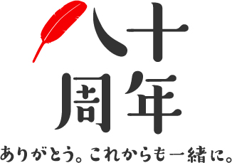

 | 社会福祉法人 長野県共同募金会

 | 〒380-0871 長野市西長野143-8
 |  | T E L | 026-234-6813
 |  | F A X | 026-234-3024

